Inhalt
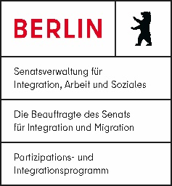
Buchhaltung für kleine Vereine

Kontenplan
Kostenstellen
Budget
Buchungstabellen
 | Barkasse Verein
 | Barkasse P1
 | Hauptkonto
 | Projektkonto P1
Übersicht Einnahmen und Ausgaben
Jahresabschluss intern
Jahresabschluss zur Abgabe

